Tabelle1
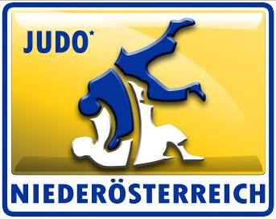
Judolandesverband Niederösterreich

Postfach 17
2380 Perchtoldsdorf
Telefon: 0664/882 604 62
e-mail: office@judo-noe.at
homepage: www.judo-noe.at
ZVR: 967610551

Förderansuchen für

Verein
Bankverbindung

Es kann generell für alle ÖM ab dem Jahrgang U16 um eine Förderung angesucht werden.

Namen der Sportler

Platzierungen: | Platz 1:
 | Platz 2:
 | Platz 3:
 | ohne Platzierung

Fahrtstrecke von
Fahrstrecke nach

Anzahl Kilometer einfache Fahrtstrecke

Erstattungsbetrag: |  | 0.00

Die Platzierungsprämien sind wie folgt: 1. Platz 70€, 2. Platz 50€, 3. Platz 30€.
Zusätzlich wird pro Bus ein KM-Geld ausbezahlt. Grundlage: 9 Personen je Bus (7. SportlerInnen, 2 TrainerInnen)
Ein Bus muss zur gänze gefüllt sein.

Datum: | 2023-10-31 20:47:05 |  | Unterschrift:

Wir weisen daraufhin, dass eine doppelte Förderung von Massnahmen nicht möglich ist und auch nicht unterstützt wird. Der LV weist daher darauf hin, dass falsch eingereichte und bezahlte Förderungen zurück gefordert werden.

